시트1
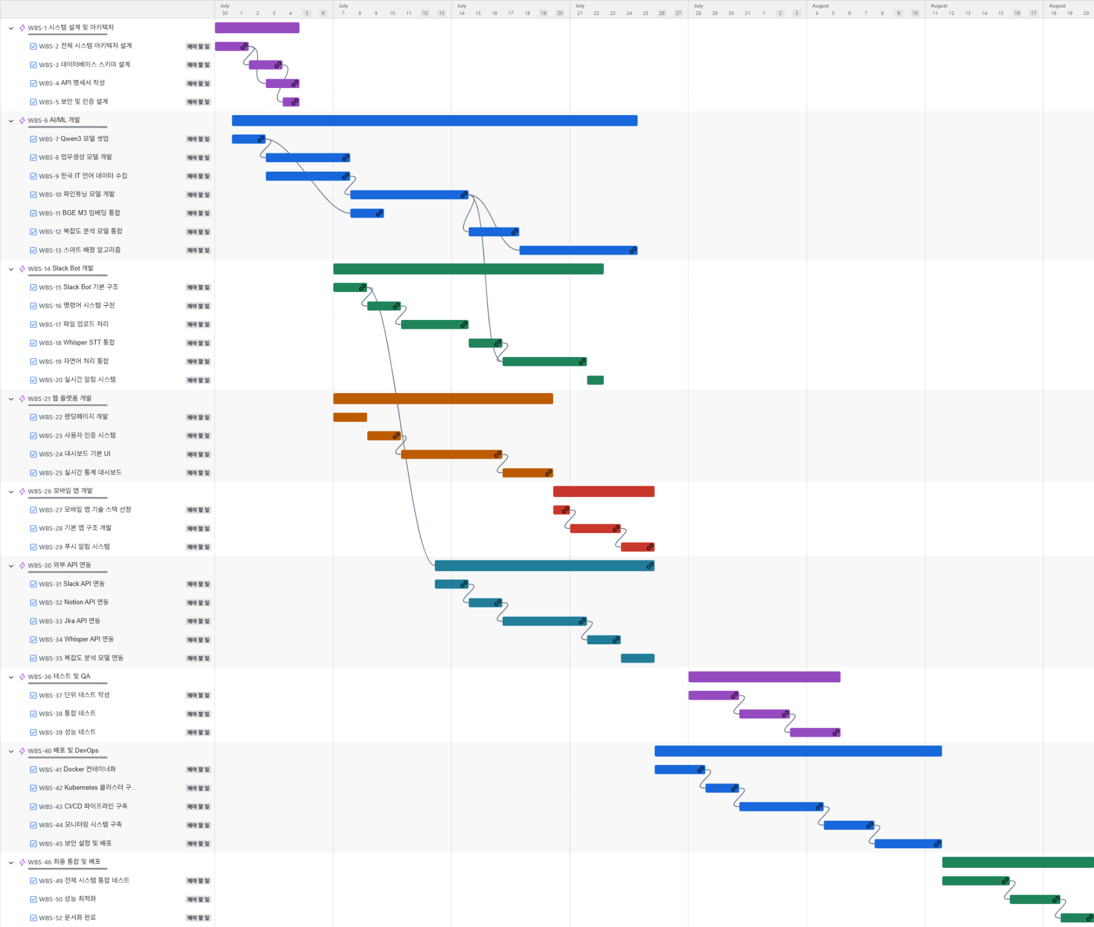
키 | 이슈 유형 | 상위 항목 | 요약 | 상태 | 담당자 | Start date | 추정한 시작 날짜 | 기한 | 추정한 기한 날짜 | Issue color
WBS-1 | 에픽 |  | 시스템 설계 및 아키텍처 | 해야 할 일 |  |  | 2025-06-30 | 2025-07-04 | 2025-07-04 | dark_purple
WBS-2 | 작업 | WBS-1 | 전체 시스템 아키텍처 설계 | 해야 할 일 |  | 2025-06-30 | 2025-06-30 | 2025-07-01 | 2025-07-01 | purple
WBS-3 | 작업 | WBS-1 | 데이터베이스 스키마 설계 | 해야 할 일 |  | 2025-07-02 | 2025-07-02 | 2025-07-03 | 2025-07-03 | purple
WBS-4 | 작업 | WBS-1 | API 명세서 작성 | 해야 할 일 |  | 2025-07-03 | 2025-07-03 | 2025-07-04 | 2025-07-04 | purple
WBS-5 | 작업 | WBS-1 | 보안 및 인증 설계 | 해야 할 일 |  | 2025-07-04 | 2025-07-04 | 2025-07-04 | 2025-07-04 | purple
WBS-6 | 에픽 |  | AI/ML 개발 | 해야 할 일 |  | 2025-07-01 | 2025-07-01 | 2025-07-24 | 2025-07-24 | dark_blue
WBS-7 | 작업 | WBS-6 | Qwen3 모델 셋업 | 해야 할 일 |  | 2025-07-01 | 2025-07-01 | 2025-07-02 | 2025-07-02 | purple
WBS-8 | 작업 | WBS-6 | 업무생성 모델 개발 | 해야 할 일 |  | 2025-07-03 | 2025-07-03 | 2025-07-07 | 2025-07-07 | purple
WBS-9 | 작업 | WBS-6 | 한국 IT 언어 데이터 수집 | 해야 할 일 |  | 2025-07-03 | 2025-07-03 | 2025-07-07 | 2025-07-07 | purple
WBS-10 | 작업 | WBS-6 | 파인튜닝 모델 개발 | 해야 할 일 |  | 2025-07-08 | 2025-07-08 | 2025-07-14 | 2025-07-14 | purple
WBS-11 | 작업 | WBS-6 | BGE M3 임베딩 통합 | 해야 할 일 |  | 2025-07-08 | 2025-07-08 | 2025-07-09 | 2025-07-09 | purple
WBS-12 | 작업 | WBS-6 | 복잡도 분석 모델 통합 | 해야 할 일 |  | 2025-07-15 | 2025-07-15 | 2025-07-17 | 2025-07-17 | purple
WBS-13 | 작업 | WBS-6 | 스마트 배정 알고리즘 | 해야 할 일 |  | 2025-07-18 | 2025-07-18 | 2025-07-24 | 2025-07-24 | purple
WBS-14 | 에픽 |  | Slack Bot 개발 | 해야 할 일 |  | 2025-07-07 | 2025-07-07 | 2025-07-22 | 2025-07-22 | dark_green
WBS-15 | 작업 | WBS-14 | Slack Bot 기본 구조 | 해야 할 일 |  | 2025-07-07 | 2025-07-07 | 2025-07-08 | 2025-07-08 | purple
WBS-16 | 작업 | WBS-14 | 명령어 시스템 구현 | 해야 할 일 |  | 2025-07-09 | 2025-07-09 | 2025-07-10 | 2025-07-10 | purple
WBS-17 | 작업 | WBS-14 | 파일 업로드 처리 | 해야 할 일 |  | 2025-07-11 | 2025-07-11 | 2025-07-14 | 2025-07-14 | purple
WBS-18 | 작업 | WBS-14 | Whisper STT 통합 | 해야 할 일 |  | 2025-07-15 | 2025-07-15 | 2025-07-16 | 2025-07-16 | purple
WBS-19 | 작업 | WBS-14 | 자연어 처리 통합 | 해야 할 일 |  | 2025-07-17 | 2025-07-17 | 2025-07-21 | 2025-07-21 | purple
WBS-20 | 작업 | WBS-14 | 실시간 알림 시스템 | 해야 할 일 |  | 2025-07-22 | 2025-07-22 | 2025-07-22 | 2025-07-22 | purple
WBS-21 | 에픽 |  | 웹 플랫폼 개발 | 해야 할 일 |  | 2025-07-07 | 2025-07-07 | 2025-07-19 | 2025-07-19 | dark_yellow
WBS-22 | 작업 | WBS-21 | 랜딩페이지 개발 | 해야 할 일 |  | 2025-07-07 | 2025-07-07 | 2025-07-08 | 2025-07-08 | purple
WBS-23 | 작업 | WBS-21 | 사용자 인증 시스템 | 해야 할 일 |  | 2025-07-09 | 2025-07-09 | 2025-07-10 | 2025-07-10 | purple
WBS-24 | 작업 | WBS-21 | 대시보드 기본 UI | 해야 할 일 |  | 2025-07-11 | 2025-07-11 | 2025-07-16 | 2025-07-16 | purple
WBS-25 | 작업 | WBS-21 | 실시간 통계 대시보드 | 해야 할 일 |  | 2025-07-17 | 2025-07-17 | 2025-07-19 | 2025-07-19 | purple
WBS-26 | 에픽 |  | 모바일 앱 개발 | 해야 할 일 |  | 2025-07-20 | 2025-07-20 | 2025-07-25 | 2025-07-25 | dark_orange
WBS-27 | 작업 | WBS-26 | 모바일 앱 기술 스택 선정 | 해야 할 일 |  | 2025-07-20 | 2025-07-20 | 2025-07-20 | 2025-07-20 | purple
WBS-28 | 작업 | WBS-26 | 기본 앱 구조 개발 | 해야 할 일 |  | 2025-07-21 | 2025-07-21 | 2025-07-23 | 2025-07-23 | purple
WBS-29 | 작업 | WBS-26 | 푸시 알림 시스템 | 해야 할 일 |  | 2025-07-24 | 2025-07-24 | 2025-07-25 | 2025-07-25 | purple
WBS-30 | 에픽 |  | 외부 API 연동 | 해야 할 일 |  | 2025-07-13 | 2025-07-13 | 2025-07-25 | 2025-07-25 | dark_teal
WBS-31 | 작업 | WBS-30 | Slack API 연동 | 해야 할 일 |  | 2025-07-13 | 2025-07-13 | 2025-07-14 | 2025-07-14 | purple
WBS-32 | 작업 | WBS-30 | Notion API 연동 | 해야 할 일 |  | 2025-07-15 | 2025-07-15 | 2025-07-16 | 2025-07-16 | purple
WBS-33 | 작업 | WBS-30 | Jira API 연동 | 해야 할 일 |  | 2025-07-17 | 2025-07-17 | 2025-07-21 | 2025-07-21 | purple
WBS-34 | 작업 | WBS-30 | Whisper API 연동 | 해야 할 일 |  | 2025-07-22 | 2025-07-22 | 2025-07-23 | 2025-07-23 | purple
WBS-35 | 작업 | WBS-30 | 복잡도 분석 모델 연동 | 해야 할 일 |  | 2025-07-24 | 2025-07-24 | 2025-07-25 | 2025-07-25 | purple
WBS-36 | 에픽 |  | 테스트 및 QA | 해야 할 일 |  | 2025-07-28 | 2025-07-28 | 2025-08-05 | 2025-08-05 | dark_purple
WBS-37 | 작업 | WBS-36 | 단위 테스트 작성 | 해야 할 일 |  | 2025-07-28 | 2025-07-28 | 2025-07-30 | 2025-07-30 | purple
WBS-38 | 작업 | WBS-36 | 통합 테스트 | 해야 할 일 |  | 2025-07-31 | 2025-07-31 | 2025-08-02 | 2025-08-02 | purple
WBS-39 | 작업 | WBS-36 | 성능 테스트 | 해야 할 일 |  | 2025-08-03 | 2025-08-03 | 2025-08-05 | 2025-08-05 | purple
WBS-40 | 에픽 |  | 배포 및 DevOps | 해야 할 일 |  | 2025-07-26 | 2025-07-26 | 2025-08-11 | 2025-08-11 | dark_blue
WBS-41 | 작업 | WBS-40 | Docker 컨테이너화 | 해야 할 일 |  | 2025-07-26 | 2025-07-26 | 2025-07-28 | 2025-07-28 | purple
WBS-42 | 작업 | WBS-40 | Kubernetes 클러스터 구축 | 해야 할 일 |  | 2025-07-29 | 2025-07-29 | 2025-07-30 | 2025-07-30 | purple
WBS-43 | 작업 | WBS-40 | CI/CD 파이프라인 구축 | 해야 할 일 |  | 2025-07-31 | 2025-07-31 | 2025-08-04 | 2025-08-04 | purple
WBS-44 | 작업 | WBS-40 | 모니터링 시스템 구축 | 해야 할 일 |  | 2025-08-05 | 2025-08-05 | 2025-08-07 | 2025-08-07 | purple
WBS-45 | 작업 | WBS-40 | 보안 설정 및 배포 | 해야 할 일 |  | 2025-08-08 | 2025-08-08 | 2025-08-11 | 2025-08-11 | purple
WBS-46 | 에픽 |  | 최종 통합 및 배포 | 해야 할 일 |  | 2025-08-12 | 2025-08-12 | 2025-08-20 | 2025-08-20 | dark_green
WBS-49 | 작업 | WBS-46 | 전체 시스템 통합 테스트 | 해야 할 일 |  | 2025-08-12 | 2025-08-12 | 2025-08-15 | 2025-08-15 | purple
WBS-50 | 작업 | WBS-46 | 성능 최적화 | 해야 할 일 |  | 2025-08-16 | 2025-08-16 | 2025-08-18 | 2025-08-18 | purple
WBS-52 | 작업 | WBS-46 | 문서화 완료 | 해야 할 일 |  | 2025-08-19 | 2025-08-19 | 2025-08-20 | 2025-08-20 | purple

